Sheet1
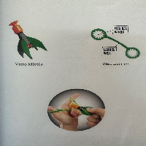
BAĞLAYICI TARİFE BİLGİSİ DETAY BİLGİSİ
 | BTB Numarasi: | TR330000230012
 | Gtip No: | 950300950000
 | Ge?erlilik Bsg.Tarihi: | 23/06/2023
 | Siniflandirmanin Gerek?esi:
 | a. Genel yorum kuralları (1) ve (6) maddeleri , b. Türk Gümrük Tarife Cetveli İzahnamesi 9503 tarife pozisyonu açıklama notları.
 | Esyanin Tanimi:
 | MİCRO MİSSİLE BASIC SET

